Sheet1
十周年表彰奖杯及荣誉证书采购项目报价单（询价）
序号 | 名称 | 要求 | 数量 | 单位 | 单价金额 | 小计金额 | 参考图片
1 | 奖杯 | 含排版设计印制等 大小：22*21*3.5 材质：仿木 文字：uv打印 | 约300 | 个
2 | 荣誉证书 | 含证书外壳及内页； 内页需排版打印 外壳颜色：红色 外壳大小：31*22， 内页大小：29.7*21 | 约300 | 份 |  |  | 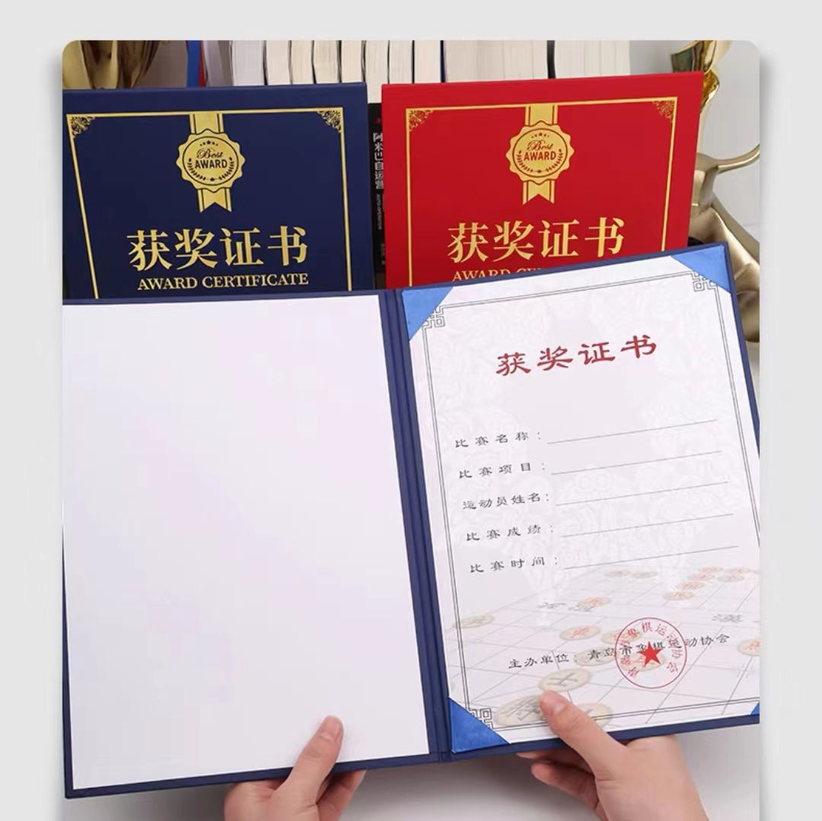
合计金额（元） |  |  |  |  | 0
备注： 1、奖杯及荣誉证书预计采购数量为300份，奖杯不超过76.64元/份，荣誉证书不超过元14.1/份，届时按实际份数结算； 2、单价报价包括各种税金、运输费、搬运费、材料费、人工费、定制费等一切费用，即最终价格； 3、提供奖杯及荣誉证书样品各一份；
联系人： |  |  | 联系电话： |  |  | 公司盖章：

